ponto
Metadados Residências Polígonos
Pré-visualização Gráfica | 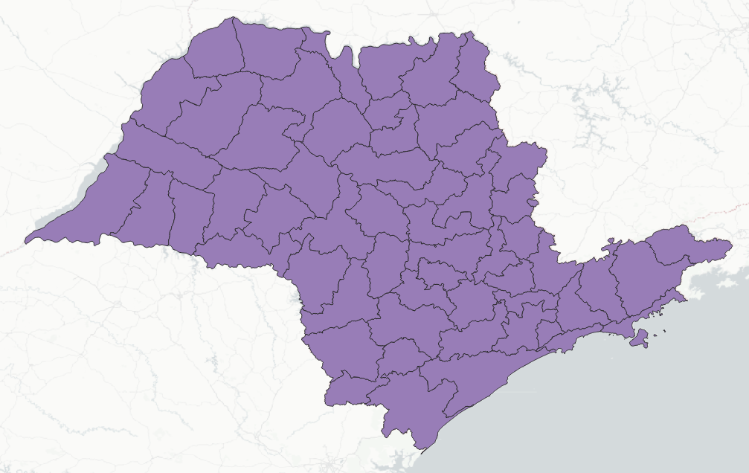
Descrição | Representa as áreas de gerenciamento das Residências de Conservação.
Tema | Residências de Conservação
Idioma | Português
Código de caracteres | UTF-8
Frequência de atualização | Sob demanda
Tipo de representação | Vetorial polígonos
Datum e projeção | SIRGAS 2000 Geográfico
Identificador do Sistema de Referência de Coordenadas | EPSG 4674 (https://epsg.io/4674)
Escala | 1:100.000
Retângulo Envolvente N | -20.289554
Retângulo Envolvente S | -24.713179
Retângulo Envolvente O | -51.838578
Retângulo Envolvente L | -45.020974
Data de publicação | 2024
Intervalo temporal dado
Instituição | Departamento de Estradas de Rodagem do Estado de São Paulo - DER SP
Autor | Diretoria de Planejamento - DP
 | Coordenadoria de Estudos e Pesquisa - CEP
E-mail para contato | cep@der.sp.gov.br
Endereço | Av. do Estado, 777 - CEP: 01107-000

poligono
Metadados Residências Polígono
Pré-visualização Gráfica | 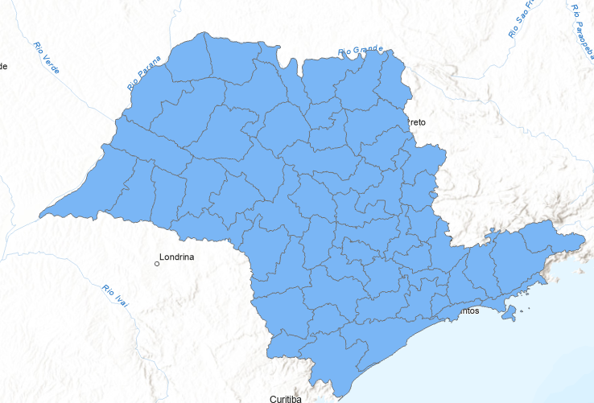
Descrição | Este dado foi produzido a partir dos registros de Residências e conserva da Polícia Rodoviária Estadual e tratado pelo DER SP referente ao ano de 2023 das Rodovias Estaduais sob administração do DER SP. Este dado foi espacializado a partir de estaqueamento das rodovias por seu respectivo quilômetro.
Tema | Residências
Idioma | Português
Código de caracteres | UTF-8
Frequência de atualização | Sob demanda
Tipo de representação | Vetorial polígono
Datum e projeção | SIRGAS 2000 Geográfico
Identificador do Sistema de Referência de Coordenadas | EPSG 4674 (https://epsg.io/4674)
Escala | 1:100.000
Retângulo Envolvente N | -19.780447
Retângulo Envolvente S | -25.308346
Retângulo Envolvente O | -53.104873
Retângulo Envolvente L | -44.163398
Data de publicação | 2024
Intervalo temporal dado | 01 de janeiro de 2023 a 31 de dezembro de 2023
Instituição | Departamento de Estradas de Rodagem do Estado de São Paulo - DER SP
Autor | Diretoria de Planejamento - DP
 | Coordenadoria de Estudos e Pesquisa - CEP
E-mail para contato | cep@der.sp.gov.br
Endereço | Av. do Estado, 777 - CEP: 01107-000

